关系图
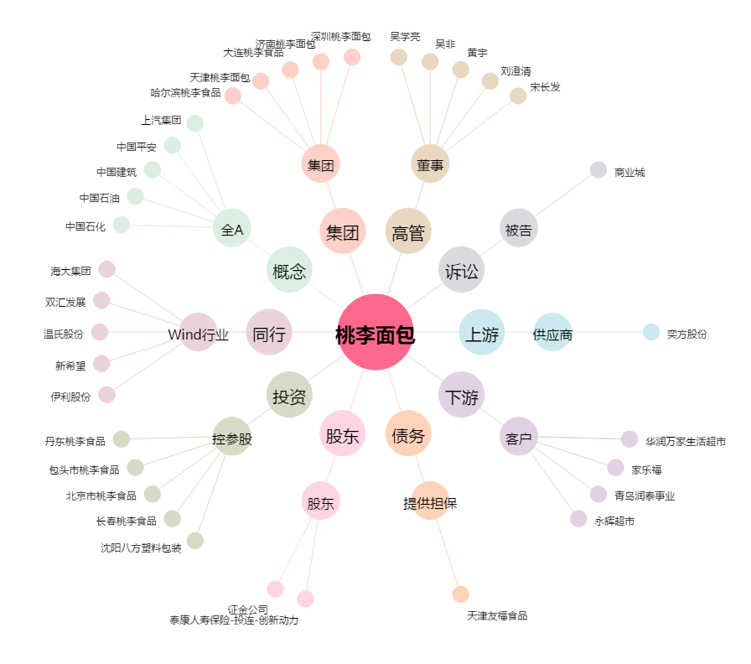
桃李面包[603866.SH] - 关系概览图

